Karten
Landesbetrieb Forst Brandenburg |  | 2026
Forstbetrieb Chorin
Amt Chorin 11
16230 Chorin
Vergabenummer: LFB 2026 035500 - 19

Karten – Mulchen von Wegen und Schneisen

 | Abt. 142 a5+a6
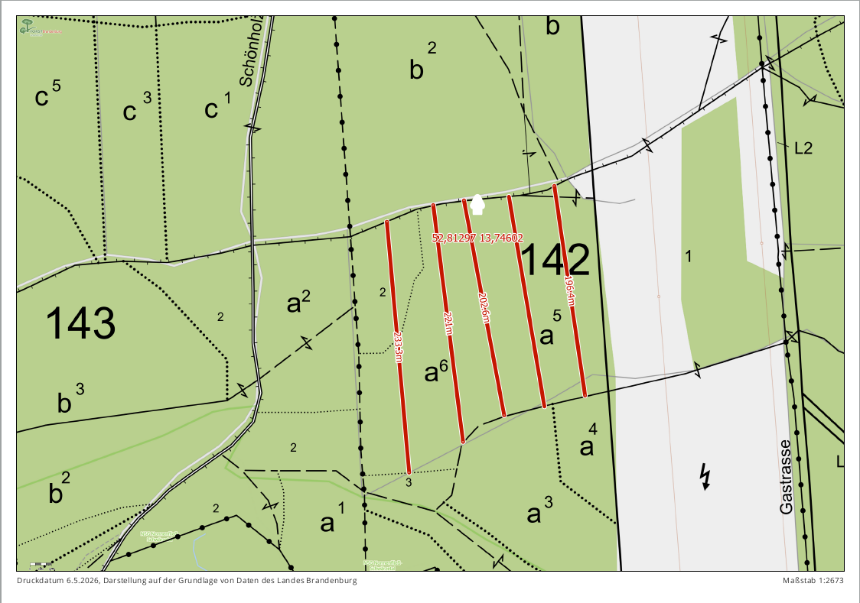

 | Abt. 144b1+b2
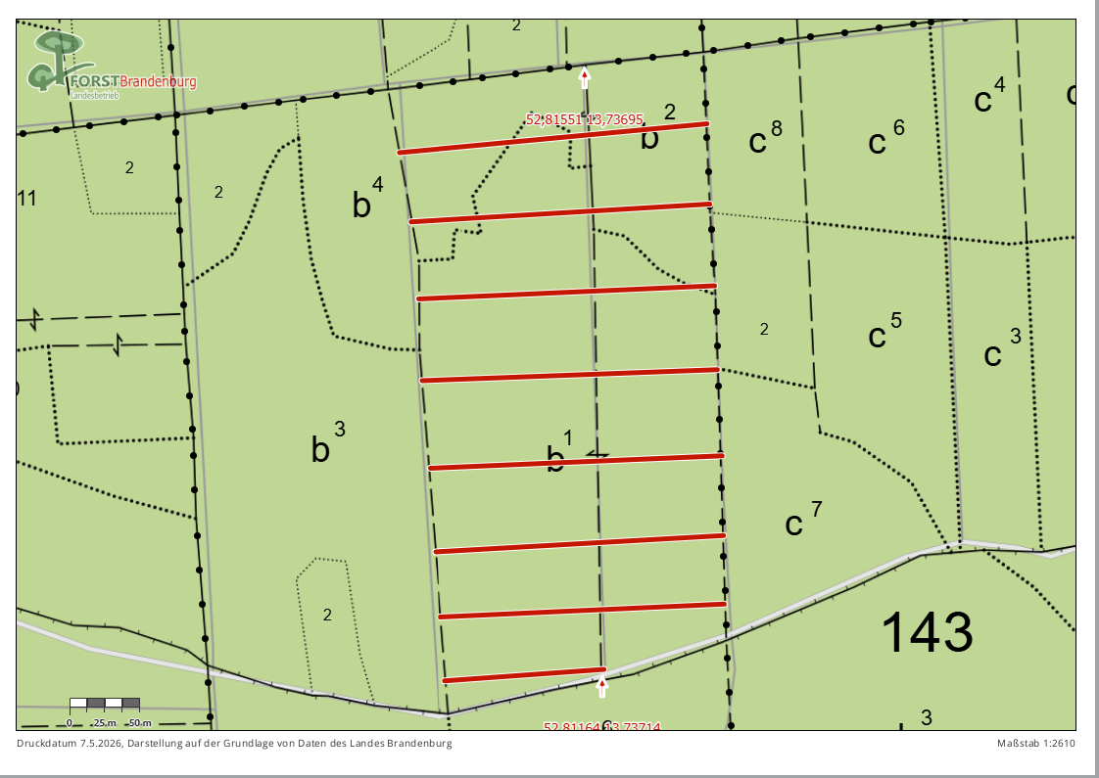

 | Die zu bearbeitenden Flächen befinden sich am Schwärzeweg im Rev. Heegermühle

